상품제안서
3M 롤 테이프 점착메모지 | 상품코드: S27297

 |  |  |  |  |  |  | 02-713-8555 | www.synergygift.co.kr
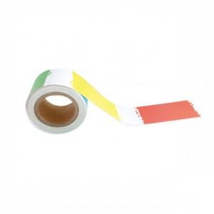 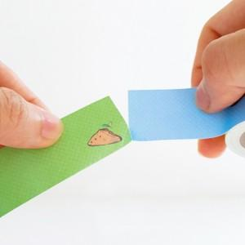 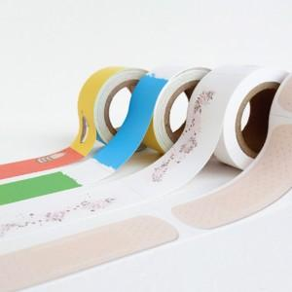

【상세/제작정보】

【인쇄/포장옵션】 | 풀칼라 / 낱개수축포장

【공급단가】 | 수량 | 100~ | 500~ | 1,000~ | 3,000~ | 5,000~
*VAT별도 | 25mm | 1,500원 | 1,340원 | 1,310원 | 1,260원 | 1,200원
 | 48mm | 1,980원 | 1,810원 | 1,770원 | 1,700원 | 1,630원

【상품 URL】 | https://www.synergygift.co.kr:443/src/goods_detail.php?gdno=27297

